S5-楚汉争霸设计
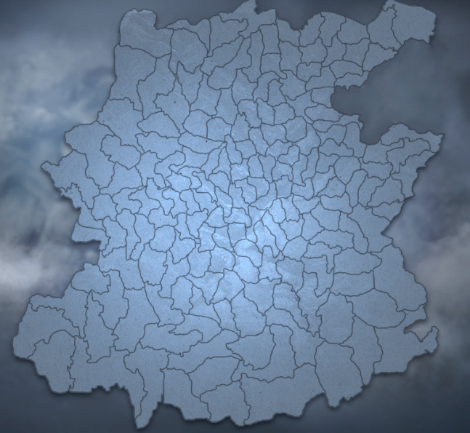

1
1
楚都城 | 设计说明
 | 1阶段核心目标为4级（近）+6级（远）城，之前可攻打城池等级低于该等级
楚1阶段核心目标 | 2阶段核心目标为8级城，之前可攻打城池等级低于该等级
1
2
 | 3阶段核心目标为13级城，之前可攻打城池等级低于该等级
楚2阶段核心目标 | 洛邑入关城池和核心特产兵城池为14级城
 | 赛季核心目标为15级城
 | 三个国家的核心目标互为额外目标，独立额外目标可以解锁5阶特产兵
2
 | 完成3阶段核心目标后，进入赛季核心目标争夺圈，从入口到洛邑为单一线路，要攻打洛邑必须依次攻打洛邑附近的城池，最后只有市丘与洛邑连通
汉都城洛都 | 3个国家初始城池只有一个都城，不可被攻打
1
 | 无npc国家
2
3
汉1阶段核心目标 | 玩家初始会被分入三个国家，不可自主建国
3
2
2
汉2阶段核心目标
1
3

1
3
2
3
1
3
南越都城涪陵 | 近1 | 169 | 69 | 6
 | 远1 | 173 | 77 | 115
南越1阶段核心目标 | 近2 | 43 | 16 | 85
2
 | 远2 | 137 | 100 | 52
2
南越2阶段核心目标 | 近3 | 43 | 34 | 149
 | 远3 | 102 | 152 | 26

2
3
3阶段核心目标 | 设计说明
 | 咸阳（长安）为汉王朝首都，设定为不可攻打，不可占领，15级城池
洛邑入关城池 | 玩家初始会被分入三个国家，不可自主建国
1
 | 1阶段核心目标为4级（近）+6级（远）城，之前可攻打城池等级低于该等级
1
赛季核心目标洛邑 | 2阶段核心目标为8级城，之前可攻打城池等级低于该等级
 | 3阶段核心目标为13级城，之前可攻打城池等级低于该等级

核心特产兵城池

